翡翠森林 10级、15级
名称 | 描述 | 图形参考 | CLASSNAME | 地区
绿色史莱姆 | 绿色史莱姆，生活在翡翠森林中的史莱姆，有着剧毒所以身体为绿色，它的毒液具有一定的腐蚀作用 |  | monster.8.lvseshilaimu | 东区
野猴子 | 野猴子，生活在翡翠森林中，经常喜欢偷取一些过往行人的食物吃，灵巧的动作使得他们在森林中轻松穿梭 |  | monster.9.yehouzi | 东区
小野猪 | 小野猪，当看到这个小野猪时千万别被它可爱的样子所以萌到了，只要知道它被欺负，狗熊霍克可要发怒的哦 |  | monster.10.xiaoyezhu | 东区
狗熊霍克（BOSS） | 狗熊霍克，东区翡翠森林的BOSS，非常凶猛都说熊爱吃蜂蜜，可霍克是爱吃人肉，小野猪是它的保护对象 |  | monster.11.gouxionghuoke | 东区
小野鸡 | 小野鸡，生活在翡翠森林西区，小小的身体不管如何都不可能长大，成天因为要尝试飞翔而摔的遍体凌伤 |  | monster.12.xiaoyeji | 西区
蜘蛛 | 蜘蛛，在翡翠森林一个极其恐怖的偷袭者，因为它几乎只要是生物它都会袭击，拥有恐怖的麻痹蜘蛛网让许多生物变成它的盘中餐 |  | monster.13.zhizhu | 西区
虎王札特 | 虎王札特，翡翠森林西区的BOSS，整个森林中的王者，每一个生物都对它俯首陈诚，不过呢到是一个大烟囱，烟瘾真的是一天不碰浑身不舒服 | 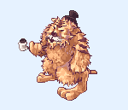 | monster.14.huwangzhate | 西区

卡尔萨斯城 15级、20级
名称 | 描述 | 图形参考 | CLASSNAME | 地区
警犬 | 警犬，卡尔萨斯用狗当中比较凶猛的獒犬来当警犬，恐怖的气势可以让对手瞬间不敢动弹，真不知道那些士兵怎么驯服这种警犬的 | 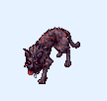 | monster.15.jingquan | 卡尔塞斯监狱
士兵 | 士兵，卡尔萨斯监狱的士兵别看他一副盔甲很有神圣的感觉其实都是一帮吃软怕硬的家伙，平时还比较喜欢挖鼻屎 |  | monster.16.shibing | 卡尔塞斯监狱
屠夫瓦力瓦斯 | 瓦力瓦斯，卡尔萨城监狱的屠夫，人见人倒花见花谢。随时随地都处在十分亢奋的状态，攻击力非常强大，有虐待倾向。 | 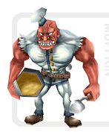 手上东西换成菜刀 | monster.17.tufuwaliwasi | 卡尔塞斯监狱
卫兵队长 | 卫兵队长，是卡尔萨斯叛军的士兵长，绝对服从首领瓦尔的他，会让所有反抗的人全部杀掉 |  | monster.18.weibingduizhang | 教堂
叛军首领牧师瓦尔 | 瓦尔，卡尔萨斯叛乱军的首领。据说拥有神秘图鉴的法师，使用强大混乱法术把人玩弄于鼓掌之间 | 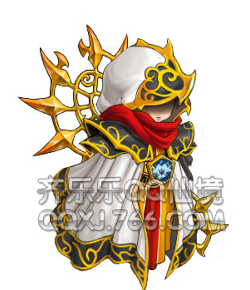 | monster.19.panjunshoulingmushiwaer | 教堂
囚犯 |  | 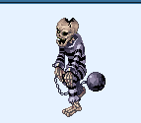 把骷髅的样子换成人，凶一点的那种胖胖的也行 然后叫上的球可以绑在手上攻击方式就用手上的 铁球砸上去 | monster.29.qiufan | 监狱
俘虏 |  | 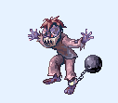 就换成人的样子，攻击方式就地上捡起石头丢过去 | monster.30.fulu | 监狱

泡泡沼泽
名称 | 描述 | 图形参考 | CLASSNAME | 地区
污水怪 | 污水怪，泡泡沼泽中的污水怪是经过史莱姆王的魔法进化成而成的怪物，完全听从史莱姆王 的指挥 |  | monster.20.wushuiguai | 外围
泥人 | 泥人，它是和污水怪称作史莱姆王的哼哈二将，被它缠住 的生物将会立刻腐蚀掉成为它的能量 |  | monster.21.niren | 外围
红色史莱姆 | 红色史莱姆，相比同类中算是一个比较狠的角色，它是以人的血作为食物的家伙，正因为如此所以身体成血红色 | 改成红色 | monster.22.hongseshilaimu | 外围
史莱姆王（BOSS） | 史莱姆王，泡沫沼泽深处的史莱姆后的守卫者，这家伙以为带着一个死去国王王冠就是王了，可他是标准的气管炎在，史莱姆后面前根本不敢带那顶王冠 | 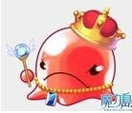 | monster.23.shilaimuwang | 外围
史莱姆后（BOSS） | 史莱姆后，泡沫沼泽最高统治者，别看她比史莱姆王看上去可爱，发起火来简直就是母老虎，可以说物理攻击对其根本不起作用只会受到魔法的攻击 |  | monster.24.shilaimuhou | 深处

